1
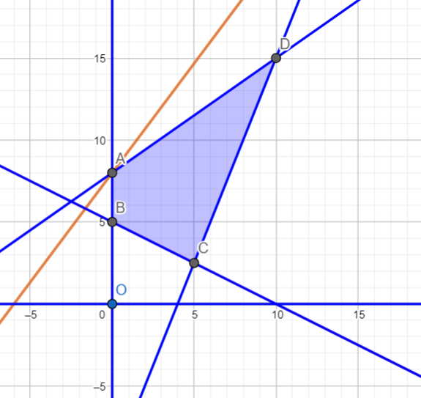
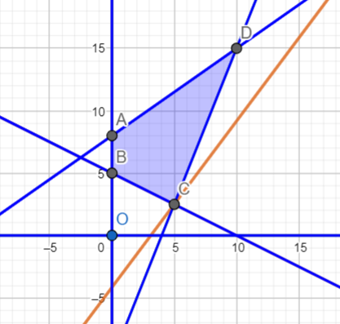
x1 | x2
1 | 1

Коефіцієнти цільової функції:
4 | 3 |  |  | 7

Коеф. обмежень |  | Обмеження | 3 | <= | 20
5 | 2 | 20 | 3 | >= | 10
1 | 2 | 10 | 3 | <= | 80
-7 | 10 | 80
 |  | 0

 | min : F(x1; x2) = F(0; 8) = 0 - 24 = -24 |  |  | max : F(x1; x2) = F(5; 2,5) = 20 - 7,5 = 12,5

2
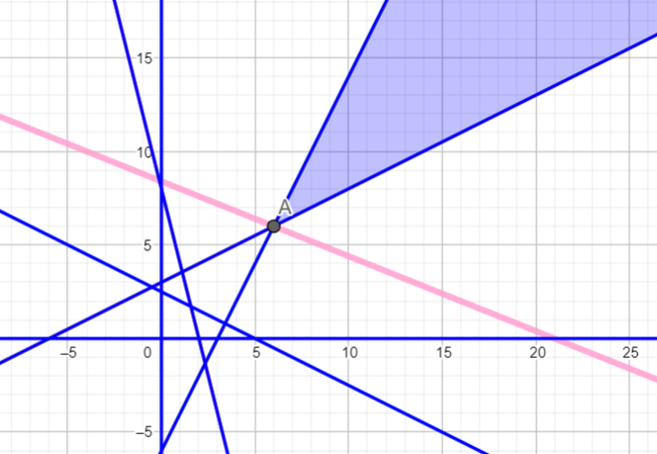
x1 | x2
1 | 1

Коефіцієнти цільової функції:
2 | 5 |  |  | 7

Коеф. обмежень |  | Обмеження
2 | 1 | 6 | 1 | >= | 6
1 | 2 | 5 | 3 | >= | 5
4 | 1 | 8 | 5 | >= | 8
-1 | 2 | 6 | 1 | >= | 6
 |  | 0

 | min: F(x1; x2) = F(6; 6) = 12 +30 = 42 |  | max -> ∞

3
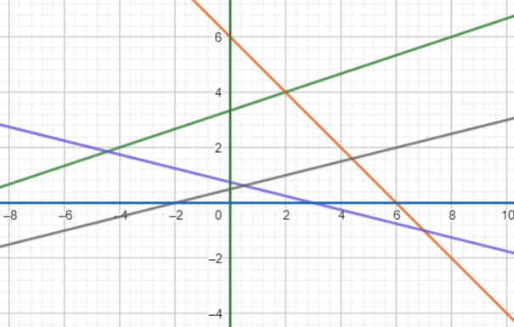
x1 | x2
0.5 | 0.625

Коефіцієнти цільової функції:
1 | 2 |  |  | 1.75

Коеф. обмежень |  | Обмеження
-1 | 3 | 10 | 1.375 | >= | 10
1 | 1 | 6 | 1.125 | <= | 6
1 | 4 | 3 | 3 | >= | 3
-1 | 4 | 2 | 2 | <= | 2
 |  | 0

4
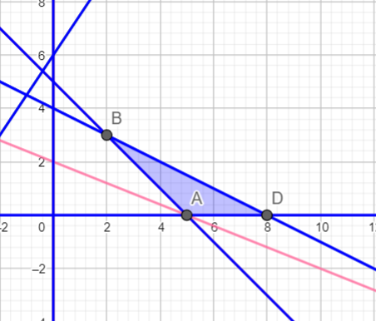
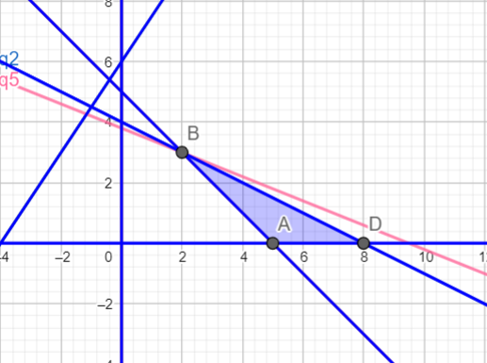
x1 | x2
1 | 1

Коефіцієнти цільової функції:
2 | 5 |  |  | 7

Коеф. обмежень |  | Обмеження
-3 | 2 | 12 | -1 | <= | 12
1 | 2 | 8 | 3 | = | 8
1 | 1 | 5 | 2 | >= | 5
 |  | 0

 | min : F(x1; x2) = F(8; 0) = 16 - 0 = 16 |  |  | max : F(x1; x2) = F(2; 3) = 4 + 15 = 19

5
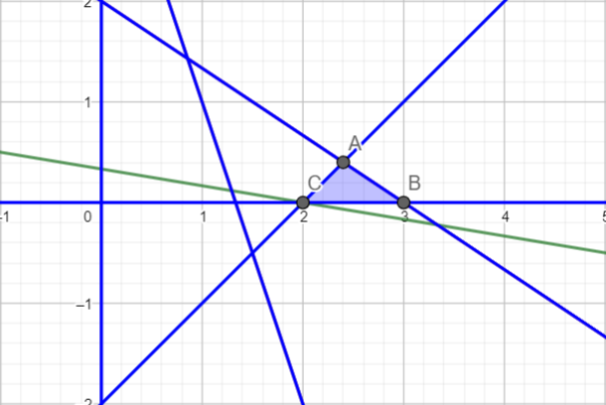
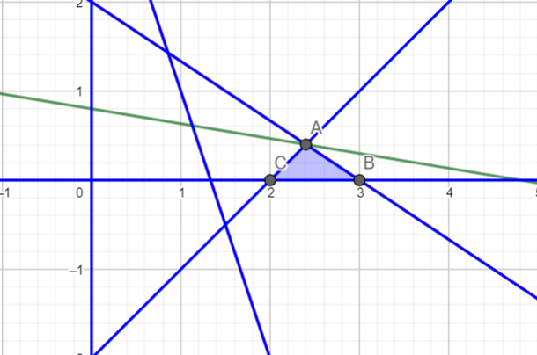
x1 | x2
1 | 1

Коефіцієнти цільової функції:
1 | 6 |  |  | 7

Коеф. обмежень |  | Обмеження
1 | 2 | 10 | 3 | <= | 10
3 | -3 | 6 | 0 | >= | 6
2 | 3 | 6 | 5 | <= | 6
3 | 1 | 4 | 4 | >= | 4
 |  | 0

 | min : F(x1; x2) = F(2; 0) = 2 - 0 = 2 |  |  |  | max : F(x1; x2) = F(2,4; 0,4) = 2,4 + 2,4 = 4,8

6
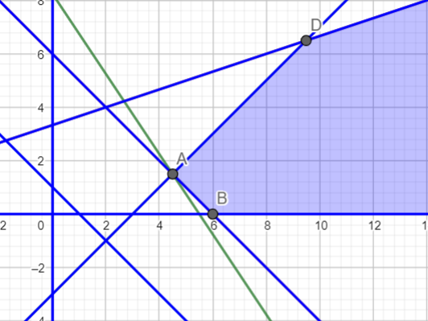
x1 | x2
1 | 1

Коефіцієнти цільової функції:
-3 | -2 |  |  | -5

Коеф. обмежень |  | Обмеження
1 | -1 | 3 | 0 | >= | 3
2 | 2 | 2 | 4 | >= | 2
1 | 1 | 6 | 2 | >= | 6
-2 | 6 | 20 | 4 | <= | 20
 |  | 0

 | max : F(x1; x2) = F(4,5; 1,5) = -13,5 -3 = -16,5 |  |  |  | min:

7
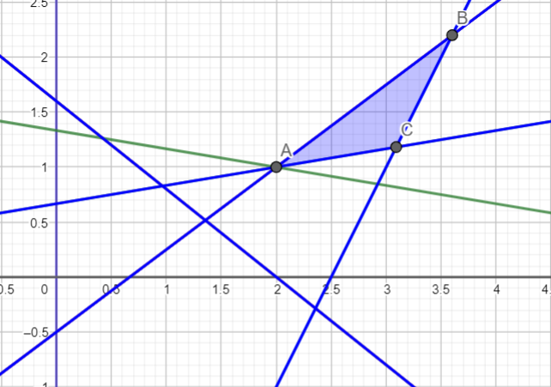

x1 | x2
1 | 1

Коефіцієнти цільової функції:
1 | 6 |  |  | 7

Коеф. обмежень |  | Обмеження
-2 | 12 | 8 | 10 | >= | 8
4 | -2 | 10 | 2 | <= | 10
3 | -4 | 2 | -1 | >= | 2
4 | 5 | 8 | 9 | >= | 8
 |  | 0

 | min : F(x1; x2) = F(2; 1) = 2 + 6 = 8 |  |  |  | max : F(x1; x2) = F(3,6; 2,2) = 3,6 + 13,2 = 16,8

8
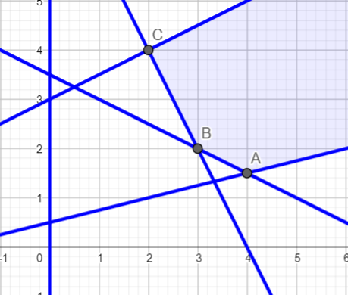
x1 | x2
1 | 1

Коефіцієнти цільової функції:
-4 | -2 |  |  | -6

Коеф. обмежень |  | Обмеження
1 | 2 | 7 | 3 | >= | 7
2 | 1 | 8 | 3 | >= | 8
-1 | 2 | 6 | 1 | <= | 6
-2 | 8 | 4 | 6 | >= | 4
 |  | 0

 | max : F(x1; x2) = F(3; 2) = -12 -4 = -16 |  |  |  | min:

